技术参数
新能源汽车专业设备配置采购清单
序号 | 设备名称 | 技术参数 | 数量 | 单位 | 图片
1 | 新能源纯电动教学整车平台 | 级别：紧凑型车 能源类型：纯电动 CLTC纯电续航里程(km)：510 电池快充时间(小时)：0.5 电池快充电量范围(%)：30-80 最大功率(kWw)：100 最大扭矩(N·m)：180 变速箱：电动车单速变速箱 车身结构：4门5座三厢车 电动机(Ps)：136 长*宽*高(mm)：4795*1837*1515 电机类型：永磁同步 驱动电机数：单电机 电机布局：前置 电池类型：磷酸铁锂 电池特有技术：刀片电池 电池冷却方式：直冷 前悬架类型：麦弗逊式独立悬架 后悬架类型：多连杆式独立悬架 助力类型：电动助力 车体结构：承载式 配套配套职教云服务平台： 1.旨在为全国汽车职业院校提供更加高效便捷的数字化网络教学双支持服务，提供7×24小时学习指导，可同时为学员、教师、培训学校提供全方位支持服务的统一对外服务窗口。 2.服务平台是基于数字化，网络化，虚拟化的“职业教育服务平台”，具备海量信息服务，以及云存储，云计算，云示教，云展示，云互动的功能。 3.服务平台将为用户提供一站式全新教学服务，满足点到点的教学咨询服务需求。也可以将院校师生的需求当作实际工作的出发点，按照网络课程教学设计的思路和方法，根据资料和课件规划设计出相应的网络课程内容；还可以针对客户的开发需求，寻找合适的师资力量与专业设计队伍，完成各类教学输出及课件的制作与开发。 ▲4.服务平台分中职和高职两个入口，方便不同院校的教课需求（投标文件中必须提供此项功能的软件界面截图并加盖制造厂商公章）。 ▲5.服务平台中包含课程标准、进度计划、教学方案，PPT课件、物料清单、信息页、工作页等课程资源提供下载和打印功能，下载完成后讲师可以根据提供的课程标准、进度计划、教学方案进行上课，也可以根据自己的实际工作情况进行修改内容以及课时等（投标文件中必须提供此项功能的软件界面截图并加盖制造厂商公章）。 ▲6.每个教学任务同时具备三种不同格式的资源呈现方式（文件夹式、鱼骨图式、时间轴式）、教师根据自己的习惯任选其中一种进行教学。（投标文件中必须提供此项功能的软件界面截图并加盖制造厂商公章）。 7.教学系统包含学校管理端和教师管理端 学校管理端： 根据院校需求自行替换学校LOGO以及登录页LOGO； 对教学班级进行管理。可建立教学班级，设置班级名称，对学科专业权限的开通及关闭，对班级状态的管理（开启或关闭）。可快速查找班级，可删除无用班级（如毕业班）； 对教师账号进行管理。可添加并设置任课教师账号，设置教师名称。可修改任课教师的授课班级权限，对教师账号状态的管理（开启或关闭），可添加任课教师的邮箱信息，可快速查找教师，可删除无用教师账号（如离职教师账号）； 对学生账号进行管理。可添加并设置学生账号，可修改学生的所属班级，对学生状态的管理（正常或离校）。可快速查找学生，可删除无用学生账号（如毕业生账号）； 可自行修改学校管理端登录密码。 教师管理端： 可查看教学资源和维修资料； 支持下载和打印教学资源，包括课程标准、进度计划、教学方案、教学形式9）信息页、工作页； 具有在线测评功能，可生成试卷、管理试卷。可浏览题库，对学生测评成绩进行管理，可打印测试成绩单； 可对学生提出的问题进行在线解答； 可对班级发布重要通知； 授课教师可自行修改登录密码； 教师管理端可与学生管理端互通。 | 1 | 辆
2 | 新能源混合动力教学整车平台 | 五菱星光插电混动(PHEV)2025款 | 1 | 辆
3 | 动力电池构建装调测试实训平台 | 1.产品要求 动力电池电气构建装调实训平台采用新能源汽车零部件为基础，可进行电源管理系统核心零部件检测、单体电池分容、分拣、电池模组拼装、系统组装、功能验证等。满足日常教学对新能源汽车电源管理系统认知检测诊断教学训练需求。 2.产品功能要求 2.1配置专用装调绝缘工作台，在绝缘工作台上可进行电源管理系统的零部件装配，线路连接训练； 2.2采用磷酸铁锂动力电池配置专用底座及连接端子可满足动力电池反复拆装训练，单体电池6块为一个单元模块，共有4个模组构成； 2.3采用车规级维修开关，可进行维修开关的装配和电路接线训练； 2.4采用国标通讯协议，BMS管理系统实时动态采集24个单体电池电压，电池组温度等数据，通过CAN总线、触摸显示屏、数字化软件将SOC数值、电池单体电压、充放电电流、动力电池组总电压、温度等数据输送至10寸多媒体端显示屏上，数据可实时动态显示。 2.5使用内阻测试仪可进行单体电池的分拣，通过电池均衡仪可进行单体电芯的均衡训练； 2.6配置国标充电接口和车载充电机模块，可进行充电机的装调，装调后可通过充电桩对系统进行充电操作； 2.7配置充放电高压接触器，可进行高压接触器的安装布线教学训练； 2.8配置DC/DC模块可进行DC/DC模块的安装布线教学训练； 2.9配置预充电阻及预充接触器，可以进行预充电路布线的教学训练。 3.教学实训任务 3.1单体电池的分拣 3.2电池模组的拼装 3.3电源管理系统零部件检测 3.4电池管理系统布线 3.5维修开关的安装布线 3.6车载充电机、充电插座的安装布线 3.7高压接触器的安装布线 3.8电流传感器的安装布线 3.9 BMS模块的安装布线 3.10 DC/DC模块的安装布线 3.11预充电阻及预充接触器安装布线 4．配置清单 序号 产品名称 数量 单位 1） BMS电源管理模块 1 套 2） 维修开关 1 套 3） DC/DC模块 1 套 4） 交流充电插座 1 套 5） 放电负载 1 套 6） 辅助电源 1 套 7） 电流传感器 1 套 8） 高压接触器 4 套 9） 车载充电机 1 套 10） 高低压线束 1 套 11） 显示屏 1 块 12） 预充电阻 1 个 配套一体机要求： 显示屏规格：≥32寸触控一体机，系统：Windows10，CPU采用I5-3247U-TI，内存不小于8G DDR3，硬盘采用固态SSD不小于128G硬盘，HDMI输出具有HDMI 2.0a标准显示接口，最高支持4K输出，配套USB 3.0x2和USB 2.0x2接口，WiFi配置参数内置高性能SDIO接口WiFi模块，支持IEEE 802.11 b/g/n/ac，以太网口采用10/100/1000M自适应以太网RJ45网口,输入电源：AC100-240V 50HZ。 5.产品规格参数要求： 电池包电压：DC 76.8V 工作电压：DC 12V | 1 | 套
4 | 交流充电桩 | 技术参数： 1.输入电压：AC220V 2.支付系统：有 3.显示屏：7寸LCD显示屏 4.充电接口标准：国家标准GB/T20234.2-2015 5.过压保护：≧264VAC 6.额定利余动作电流：30mA 7.防护等级:IP54 8.存储温度：_40℃-+60℃ 9.相对湿度5%-95%，无凝结 10.平均故障间隔时间：MTBF>8796h 11.计费方式：即插即充/RFID刷卡/扫码/APP支付(选配) 12.电缆线：3*6mm² 13.重量：>5Kg 14.功率：7KW 15.额定电流：32A 16.藕安装方式后台协议 17.欠压保护：≦176AC 18.充电线：标准电源线，长度4m 19.过载保护：≧35.2A 20.额定利余电流分段时间：≦0.1S 21.运行温度'-25℃-+50℃ 22.海拔高度：≤2000m 23.充电枪寿命：≦10000次 24.充电方式：刷卡或扫码充电 25.联网方式：以太网模块/4G模块(选配) 26.机身尺寸：约14840X400X1400(mm) | 3 | 套 | 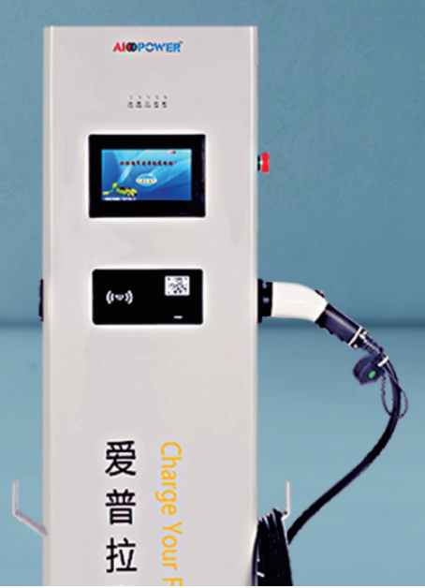
5 | 多种电池结构展示系统 | 一、产品概述 选用主流新能源四种常用类型电池，每种电池各两件，一件解剖，一件用于测量，让学员掌握不同单体电池内部结构和工作原理。 二、产品功能： 1.采用主流新能源汽车四种常用类型电池：三元锂电池、刀片电池、镍氢电池、磷酸铁锂电池 2.单体安装在台面上，台面采用绝缘木板；台架立式安装铝塑板，铝塑板上丝印各单体电池结构原理彩图 3.底部装有四个支撑脚，可有效避免在实训挪动中对箱体底部的损坏，同时起到了减震的作用，一定程度上提高了内部电路元器件的安全性； 4.台架底部装有四个带刹车可移动万向脚轮，方便移动可锁止。5、教学面板喷绘二维码，通过扫描二维码能够查阅不同电池信息、原理讲解等视频动画，便于学生对电池结构及工作原理更快捷的学习。 5.对应部件面板喷绘二维码，通过扫描二维码能够查阅不同电池类型信息、原理讲解等视频/动画，便于学生对其结构及工作原理更快捷的学习。 三、产品亮点： 产品外观简洁大方，可实训教学、可手动操作、性价比高，产品剖析细致全面，适用于基础认知和测试教学。 四、实训功能： 1.学习三元锂电池、刀片电池、镍氢电池、磷酸铁锂电池构造、组成和工作原理 2.学习四种不同类型电池区别和相似点 五、产品规格 台架尺寸： 1050mm*600mm*1700mm； 工作温度：-35℃～40℃； 设备重量： 30KG。 | 1 | 套 | 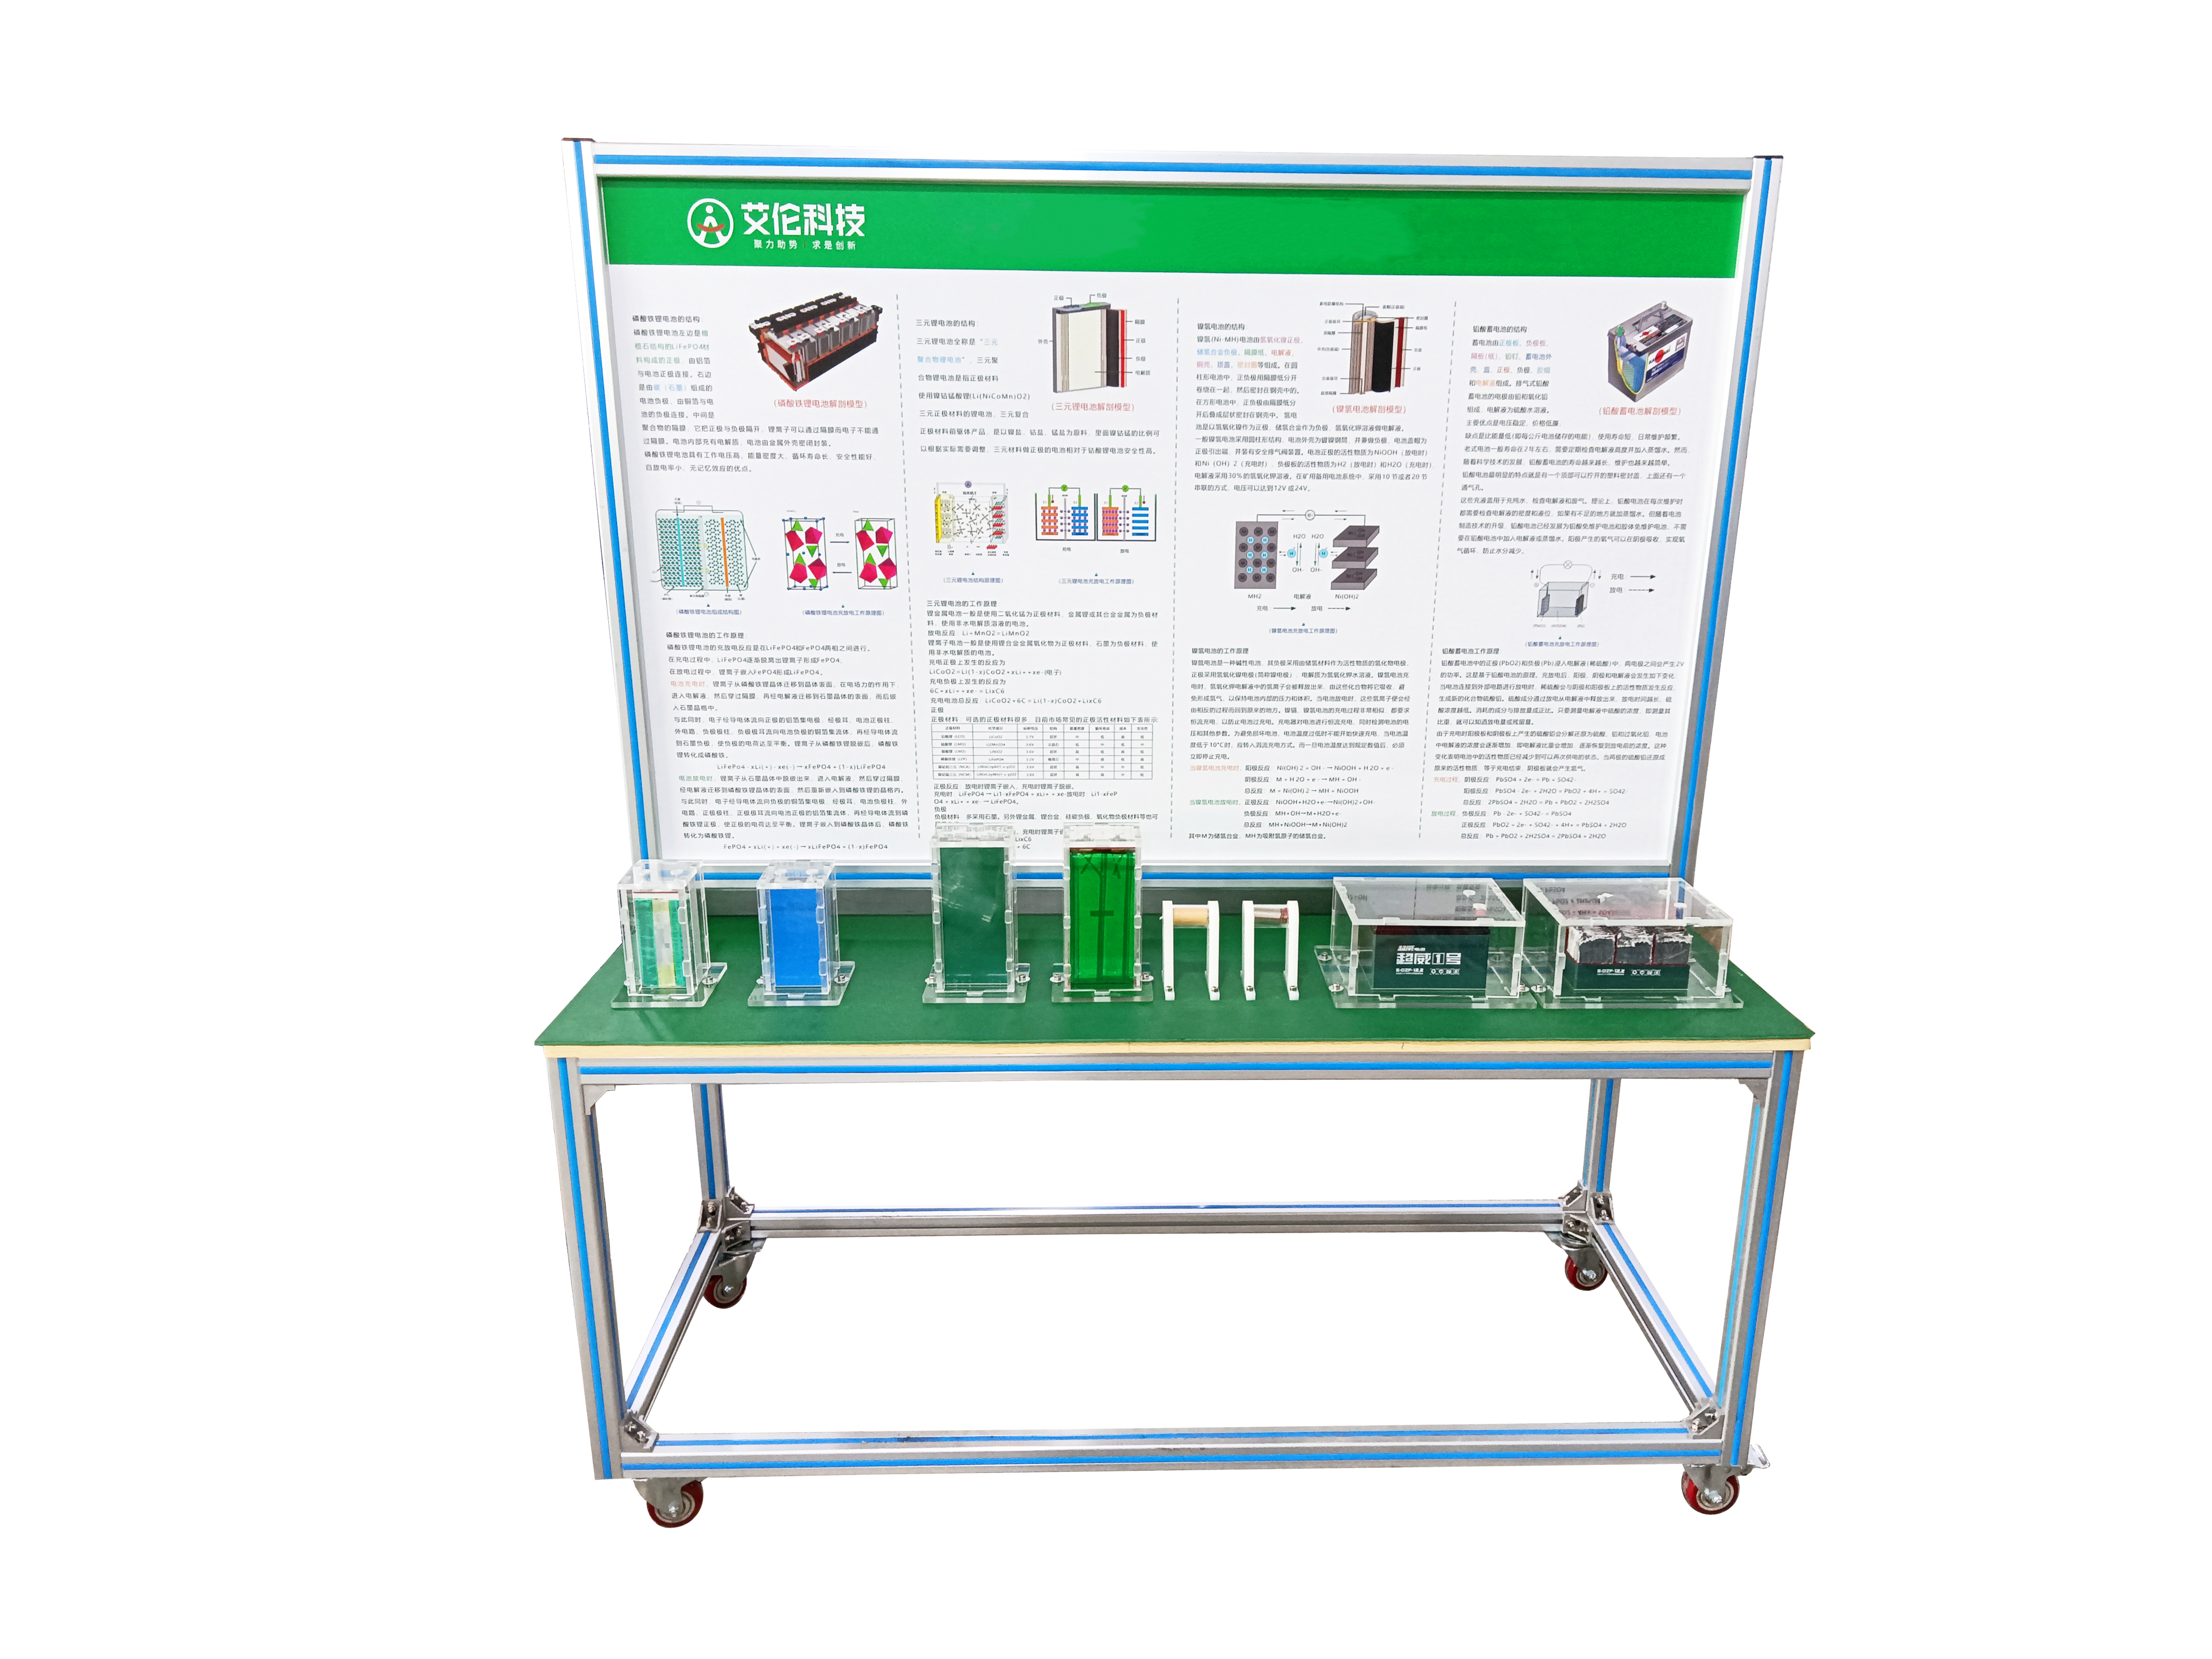
6 | 动力电池均衡教学实训平台 | 一、产品要求 要求不少于8个通道，具有先进的通道独立功能，每个通道可以单点启动、单点停止，反应速度快；采用恒流源、恒压源技术，恒流到稳压切换无冲击，电压电流实时采样；配套3.2V25AH磷酸铁锂动力电池不少于10件， 选用专用托板仓放置，用与方形磷酸铁锂动力电池分容；配套3.65V2.5AH（18650）三元锂动力电池不少于20件， 选用专用托板仓放置，用与圆柱形三元锂动力电池分容 。 二、功能要求 1、学习并掌握汽车常见动力电池类型18650三元锂电池和方形磷酸铁锂电池基础知识，包括两种电池各项参数、结构以及充放电特性等； 2、学习汽车动力电池均衡的原因及方法； 3、学习汽车动力电池分容成组的工艺手段，技术方法； 4、能够正确设置不同类型电池对应均衡参数对电池进行均衡以及充放电性能测试； 5、记录分析数据，通过测试上位机软件所记录的数据，理解各项参数意义，分析电池充放电的特性； 6、电池分容成组，读懂电池充放电测试数据，设置分容成组参数，对电池进行分容成组； 三、技术要求 1、输入电源：AC220V±10%/50Hz；电压：测量范围：0.75～5V；输出范围：0.75～5V；精度：±0.1% * FSR；输出精度：±0.1% * FSR。 2、电流：测量范围：40mA～20A；输出范围：40mA～20A；测量精度：±0.1% * FSR；输出精度：±0.1% * FSR。 3、功率：测量范围：0～900W；输出范围：0～900W；测量精度：±0.2% * FSR；输出精度：±0.2% * FSR。 4、数据记录：采样速率：1Hz：1 samples/sec；记录速率：1Hz: 1 point/sec；记录条件：△T,△I,△V,△Temp；满量程电流响应时间：≤30ms；时间分辨率：1s；输入阻抗：≥1 MOhm。 5、支持充放电类型：恒流充电、恒压充电、恒流恒压充电、恒功率充电、恒流放电、恒负载放电、恒功率放电、支持通道并联 。 6、测试命令数：可设置399个命令，可设置65535个循环，支持5层嵌套循环；通讯方式：以太网，100Mbps。 7、硬件安全保护：添加防反接模块，防止电池反接。 8、软件安全保护：掉电数据保护。 9、32寸触摸一体机装置具体参数： 9.1 CPU:不低于 I5-4代； 9.2内存：不低于8G； 9.3硬盘：不低于128G固态硬盘； 9.4显卡：不低于集成Intel HD Graphics核心显卡； 9.5液晶屏尺寸：不小于32寸； 9.6液晶屏显示区域：不小于698.7mm*393.3mm； 9.7液晶屏分辨率：不小于1920*1080； 9.8液晶屏可视角度：178全视角； 10、配置电池检测均衡上位机软件： 10.1系统软件特性：易用性：图形化，可视化，将复杂的技术指标、监控状态、设备管理等以图形化方式显示； 10.2检测精度：电压采样以及均衡精度高（可达0.1mV）； 10.3命令程序设置：强大的测试流程控制功能，灵活复杂的编程测试方案； 10.4分容配组：完美的实现电池分选、配组功能； 10.5数据记录查看：统一管理测试数据，随时调看； 11、选用优质合金焊接结构，美观结实；底部带四个4寸静音脚轮，移动灵活，同时脚轮带自锁装置，可以固定位置；设备外形尺寸（mm）：不小于1000*750*1300（长*宽*高）。 四、配置要求 1、不少于8通道电池分容仪1件； 2、不小于32寸一体机电脑1件； 3、方形磷酸铁锂电池10件； 4、圆柱形三元锂电池10件； 5、连接线束8条。 | 1 | 套
7 | 永磁同步电动机拆装教学平台 | "一、产品简介 动力总成拆装平台采用比亚迪动力总成为基础，配套专用翻转架连接机构，便于对比亚迪动力总成拆装检测、维修考核，设备以提高学生实际操作技能，提升学生岗位适应能力，二、功能介绍： 1、配套原厂动力总成，符合动力总成拆装平台的拆装、测量、维修、考核的技术需求。 2、本台架采用国标钢材，无缝焊接，金属表面采用喷烤漆工艺处理，漆面坚固美观，配备大面积接油盘保障三不落地的汽车维修要求，油盆采用优质不锈钢无缝焊接，美观易清理。 3、实训台底部带有自锁脚轮与固定调节螺栓，可方便移动与固定。 三、技术参数： 3.1.动力总成技术参数 电动机最大输出扭矩：310N.m/(0～4929rpm)/30s 电动机额定扭矩：160N.m/(0～4775rpm)/持续 电动机最大输入功率160kW/(4929～12000rpm)/30s 电动机额定功率：80kW/(4775～12000rpm)/持续 电动机最大输出转速(包括驱动最高输入转速和随动最高输入转速)：12000rpm 电动力总成总成重量： 103kg 电机轴中心与差速器中心的距离： 239mm 变速箱润滑油量： 1.85～1.95L 3.2.拆装翻转架操可360°旋转，方便电机与变速器的分离与装配。 四、组成。动力总成（驱动电机+差速器+变速箱）1件，三层工具车一辆，钳形万用表1件，拆装翻转架一件,接油盘1件，棘轮套筒组件1套（不少于19件含6mm～24mm六角套筒各1件），球头型内六角扳手1套（不少于9件含1.5mm～10mm内六角扳手各1件）一字头螺丝刀2件，十字头螺丝刀2件，橡胶锤1件，铜棒1件，外卡簧钳1件，内卡簧1件。 | 3 | 套 | 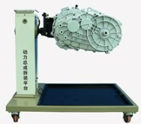
8 | 异步交流电动机拆装教学平台 | 功能要求： 1） 应采用电动车异步交流驱动电机总成(附件齐全，易于拆装)，并装在专用翻转架上。采用减速翻转机构，可使电动车驱动电机旋转任意角度， 并能任意位置锁止，便于学生从不同的角度进行拆卸和装配。 2） 底部应放置接油盘，便于小零件或螺丝的集中存放。 3） 翻转架应采用了高强度的钢结构焊接，表面经喷涂工艺处理。翻转架底部带有自锁脚轮，可移动式，方便教学。 规格要求： 1）设备外形：≥1000*600*1100mm (长*宽*高) 2）设备框架：立柱≥200*200*5mm，钢管≥40*40*3mm 3） 万向脚轮：前二只万向带锁止功能脚轮，2 后二只万向脚轮，脚轮与台架用不小于 M6*4 螺丝固定， (直径*宽度) ≥60mm*50mm，脚轮支撑：≥1.0T 4） 减速机：减速比约 1：70 实训实验项目要求：应满足不少于以下实训项目 1） 电动车驱动电机结构与原理认知实训。 2） 电动车驱动电机拆装与检测实训。基本配置要求： 应配置电动车异步交流驱动电机总成(附件齐全，易于拆装,60V2KW 异步交流电动机、拆装翻转架(带自锁脚轮装置,带立柱钢管，带减速机可做轴向任意角度的翻转和静止)、大面积接油盆、减速机构（带摇手盘等附件）。 | 1 | 套
9 | 开关磁阻电动机解剖拆装教学平台 | 产品要求： 产品应选用主流新能源开关磁阻驱动电机；通过解剖，清晰展现驱动电机内部结构。 功能要求： 1） 驱动电机放在平台上，应借助手动摇把，可以使驱动电机主轴旋转，观察电机转子运动。 2） 实训台应带四个脚轮，移动灵活，同时脚轮带自锁装置，可以固定位置。 3） 实训台应配教板，清晰再现内部零部件名称和联接方式。 4） 实训台需另配 1 台驱动电机，供学员练习拆装。 5） 实训台需另配新能源汽车专用钳形表 1 件，用于驱动电机相间电阻，热敏电阻和绝缘电阻测量。 技术参数要求： 1）平台外形尺寸（mm）：≥700*700*1410（长*宽*高） 2）教板外形尺寸（mm）：≥700*700（长*宽） 3）工作温度：-20°～+40° 4）驱动电机：开关磁阻驱动电机 额定功率：约 4KW；峰值功率：约 10KW；配套动力电池电压：约 72VDC； 额定转矩：约 12Nm；峰值扭矩：约 48Nm；额定转速：约 3000r/min； 最高转速：约 6000r/min；防护等级：IP54；冷却方式：自然风冷； 基本配置要求： 应配置驱动电机不少于 2 台，其中 1 台解剖，另外 1 台用于拆装练习，手动摇把 1 件，汽车专用钳形表 1 件，可移动平台和教板 1 件。 | 1 | 套
10 | 比亚迪纯电动轿车电机控制器 | 技术参数 1.电机控制器 冷却方式：水冷 控制模块：IGBT 最大输出容量：100KW 防护等级：IP67 基本配置 比亚迪纯电动轿车电机控制器1件，棘轮套筒组件1套（不少于19件），一字头螺丝刀2件，十字头螺丝刀2件，汽车专用钳形表1件 | 1 | 套
11 | 绝缘工作台 | 120*80*80，加粗加厚 | 6 | 张 | 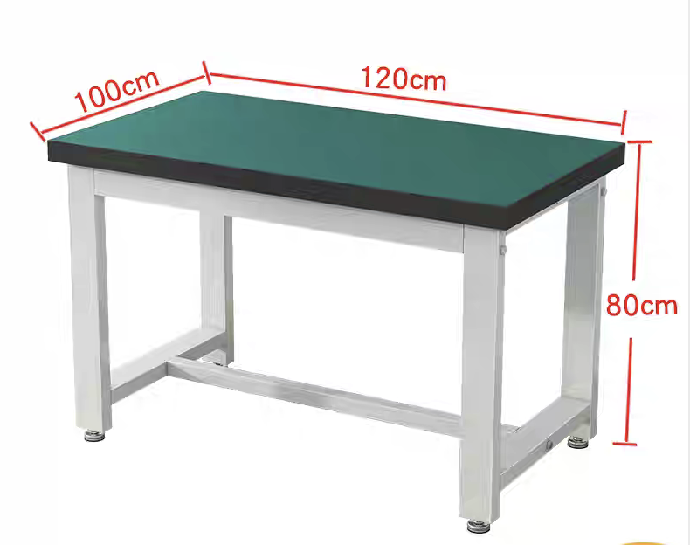
12 | 新能源汽车故障诊断仪 | 一、产品功能 1.新能源车专用综合性诊断设备，堰盖95%以上新能源车型，诊断精准度高。 2.专注新能源车诊断，支持电池包诊断，电池包动态分析，新能源车诊断等功能。 3.搭配全新升级版SmartLinkCV2.0诊断盒，可实现本地诊断和SmartLink远程诊断的双诊断模式。 4.支持扩展模块:EM101新能源示波万用表，EG100新能源检测电流钳，ADAS.胎压诊断等扩展模块。 5.安卓10.0系统，10.1英寸阳光可读大猩猩屏，4GB+64GB大存储:诊断效率高。 6.大功率电池6300mAh @7.6V，续航能力大幅提升。 7.全新工业设计，适合新能源汽车维修工作环境。 二、主机参数 处理器：4核2.0 GHz 操作系统：安卓10.0 内存：4GB 存储：64GB 电池：6300mAh.7.6V 显示屏：10.1英寸 分辨率：1280x800 摄像头：后置800万像素 WIFI：2.4GHZ/5GHZ(双频支持4G) 工作温度：0-50℃ 三、诊断头参数 显示屏： 分辞率：320x480 内存：256M 存储：8GB 工作电压：DC9-36V 功耗：<6W 本地诊断模式：蓝牙/USB有线 远程诊断模式：以太网 工作温度：0-50℃ | 3 | 套 | 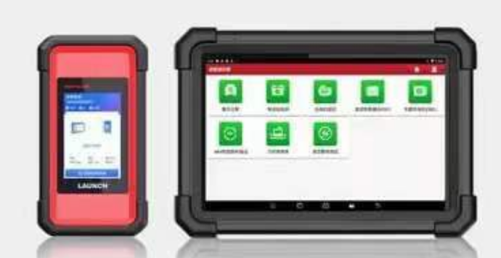
13 | 绝缘测试仪 | 一、产品概述 采用全新设计以及大规模集成电路和数字电路相结合，完成绝缘电阻、直流电压，交流电压，CONTINUITY，通用电阻和电容等参数测量。 二、技术参数 1、单位显示：具有功能、电量单位符号显示； 2、工作条件：0℃-40℃/相对湿度90％或更少些； 3、0.1 MΩ 至 10 GΩ的绝缘测试，绝缘测试电压 250 V、500 V和 1000 V，短路电流约2mA，绝缘等级 CATⅢ600V。 4、具有 PI 极化指数测量，设置任意两点时间，自动测量电阻比率。 5、COMP 比较功能，可以设置绝缘电阻上下值，并有超差提示。 6、符合国际电工委员会认证。 7、仪表符合 UL 及 CE 欧洲共同体标准。 | 4 | 套 | 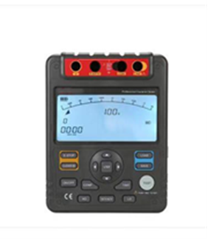
14 | 新能源专用示波器 | 1、双输入数字示波器。 2、实时采样率：500MS/s，带宽：100MHz 3、存储深度：每通道7.5kpts 4、垂直灵敏度：5mV/div-50V/div 5、触发类型：脉宽、视频、边沿、交替 6、精细的视窗扩展功能，精确分析波形细节与概貌。 7、屏幕拷贝功能 8、U盘升级功能 9、7000mAh锂电池供电，工作时间不低于7个小时 10、工业级5.7英寸TFT LCD，可黑白显示 | 2 | 套 | 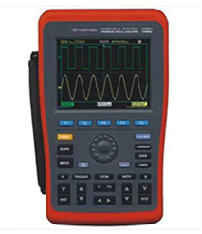
15 | 专业级锂电池均衡修复仪 | 32通道专业型锂电池均衡修复仪用于快速解决因为锂电池组电压不一致而导致汽车续航里程降低的难题， 是一款智能且高效的锂电池均衡设备，可以创造最佳电池压差，适用于各类型锂电池。主要应用：整车厂电池维保、4S店售后维护。产品特点● 均衡维护预设:可自定义设置均衡维护参数，根据预设参数快速开展均衡维护。● 多重保护:对电压及机芯温度信息进行监测，以避免电芯过充、过放● 7寸显示屏:超大液晶显示屏数据显示清晰明了。新能源汽车动力电池包是由多个电芯组成的，每个电芯都有一定的容量和内阻。在使用过程中，由于各种因素 (如温度、充电次数等) 的影响，不同电芯之间的容量和内阻可能会出现差异。如果这种不平衡得不到解决，可能会导致电池组性能下降、车辆续航里程降低，甚至出现严重故障。使用锂电池均衡仪可以及时检测和调整不同电芯之间的电荷状态，避免电池之间电压不平衡。 锂电池均衡仪在动力电池维修中扮演着至关重要的角色，可以保障电池的安全性、稳定性和性能，延长电池的使用寿命，减少电池维修和更换的成本。 通道数/单元：32 交流输入：100～240V±15% 50/60Hz。 适用电池：三元锂、锰酸锂、磷酸铁锂。 工作电压：1～4.3V。单体电压等于或高于 4.9V 时，显示 4.9V 且充放电状态栏显示“接线掉串。 均衡电流：2～20A 可调。 均衡模式：充电均衡、放电均衡、自动均衡。 散热方式：强制风冷。 电压采集精度：±2mV。 电流测量：支持充放电 30A 以内电流测量，充放电需要另备充电器和放电负载。 温度保护：可设置机器内部过热保护值。 安全可靠：三重保护（软件保护；硬件保护；主从板互监）。 模块化设计：安全隔离，防护等级高，便于售后。 人机界面：7 寸触摸屏。 主要保护项：输入过流、输入过压、输出过流、输出过压、输出短路、连接线掉串、电池欠压、电池过压、电池反接、过温 | 1 | 套
16 | 龙门架式气动储能脉冲焊机 | 可焊0.6mm四桂电池,大单体电池 可调节龙门架各种规格电池组使用 焊接电流实时显示.实时激测与调整 红外线激光定位-焊接一致性强 大单体电池焊纯铜片，纯镍片，电池组焊接厚度可达0.6mm 峰值输出电压DC6V 峰值输出功率42KW 大单体转镍后焊接镀镍厚度范围0.15mm-0.6mm 铁锂焊接纯镍片厚度范围0.15mm-0.4mm 铁锂焊接镍铝复合片厚度范围0.15mm-0.5mm 铁锂焊接纯铜片厚度范围0.1mm-0.2mm 铜电极焊接纯铜片厚度范围0.1mm-0.4mm 电源电压AC 220V20V 峰值输出电流7000A 电极最大压力6KG 配气源，工作台 | 2 | 套 | 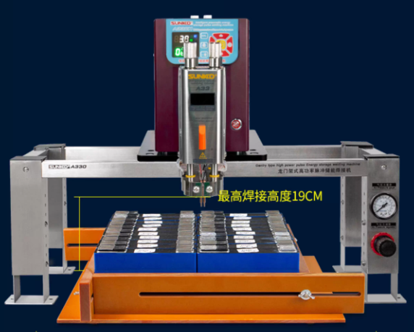
17 | 单体动力电池-方 | 尺寸17*65*130mm，全新三元3.7V16AH，带配套焊接极片，内阻小于等于6M，额定电压3.7V，放点截止电压2.700V，最大充电电压4.200V，重量320g，充电方法CC/CV | 40 | 块 | 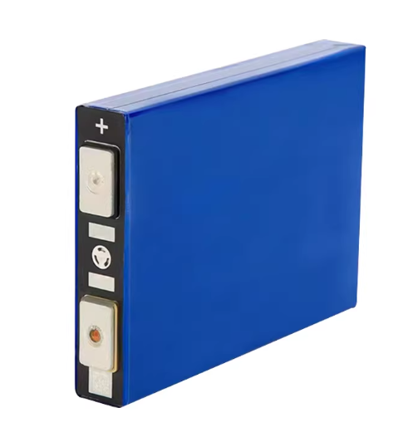
18 | 单体动力电池-圆 | 直径46mm,高度175mm，3.7V25AH，带配套焊接极片 | 40 | 块 | 